表紙
 | 2024.2.15

リアルタイムログ分析システム_運用手順書 |  | システム | リアルタイムログ分析システム
 |  | フォーマットNo. |  | ひな型No.(Ver.)

リアルタイムログ分析システム
運用手順書

7_ライセンス設定依頼書申請対応
凡例：
黒文字 ・・・作業内容の説明
太文字 ・・・実行するコマンド
青文字 ・・・確認事項の説明
赤文字 ・・・注意事項、補足など
7.ライセンス設定依頼書申請対応

依頼件名 |  | 7.ライセンス設定依頼書申請対応
作業内容 |  | リアルタイムログ分析システムにて使用しているSplunkライセンスを更新する。
作業実施日時
手順書担当者（連絡先） |  | 長谷川 賢二 主任技師（080-6852-9009） 尾方 哲紀（080-6852-8976）
作業項目 （前提／準備／項目） | 作業タイミング リミット | 実行環境 実行ユーザ |  | 作業内容 |  | チェックポイント | 進捗チェック
 |  |  |  |  | 処理想定時間

申請受付、内容確認 | 日中 | OA PC環境 | # | 個別処理依頼を受領したら、内容を確認します。 | 5分
 |  | 運用担当者 |  | →申請内容の確認及び適用するライセンスファイルが添付されているか確認

ライセンス設定作業 | 日中 | j1444071 | # | 以下のURLから、サーチヘッドサーバに接続してください。 | 15分
 |  | サーチヘッドサーバ |  | https://129.44.4.71:8000
 |  | 運用担当者
 |  |  | # | ログイン画面にて、ユーザー名、パスワードを入力し、「サインイン」を押下ください。
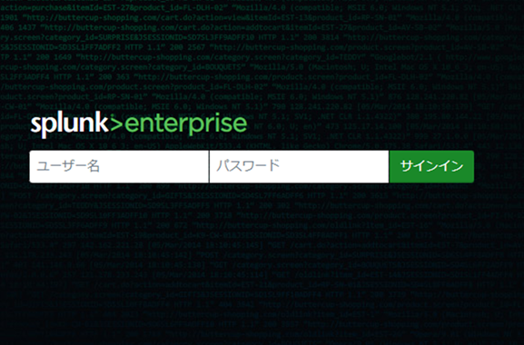
 |  | 運用操作端末

 |  |  | # | ログインが成功すると、以下のような画面が表示されます。
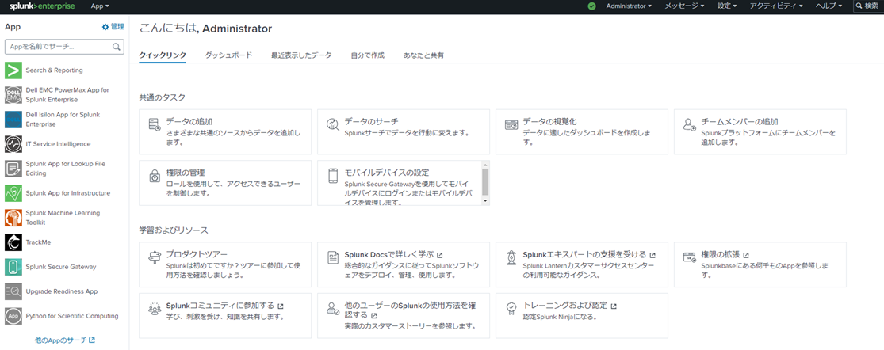

 |  |  | # | 画面上部のSplunkバーから、「設定」を選択ください。
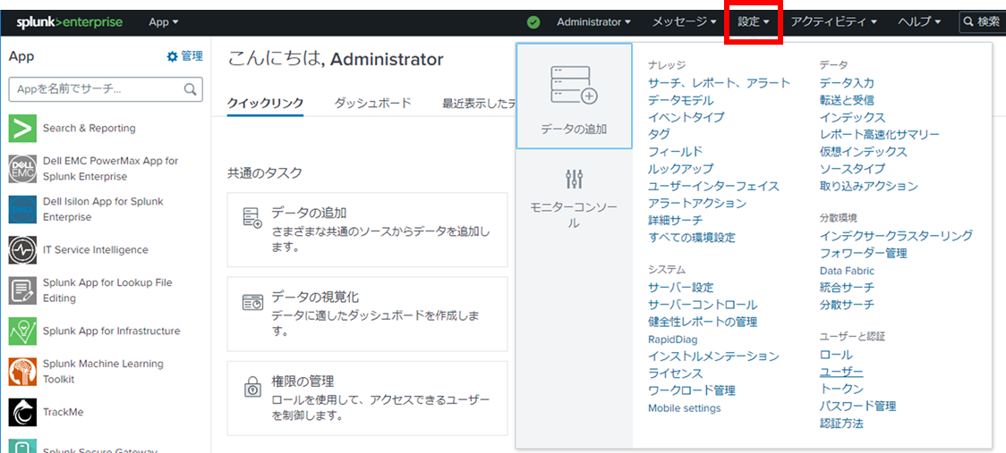

 |  |  | # | 「設定」の中から、「ライセンス」を選択ください。
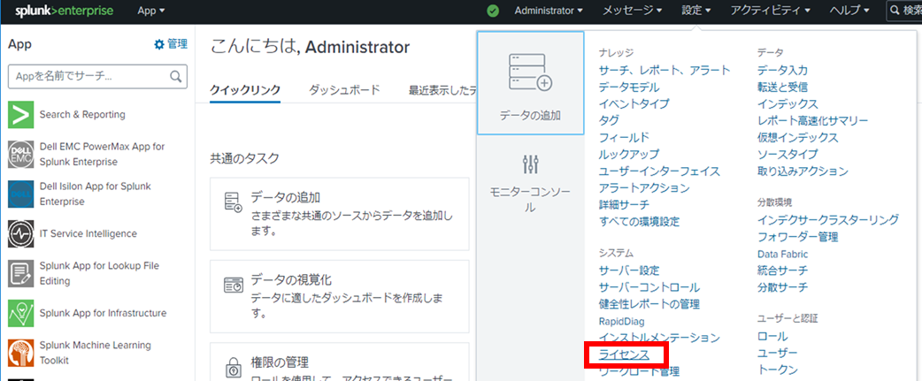

 |  |  | # | ライセンス画面にて、現在適用されているライセンスの有効期限を確認ください。
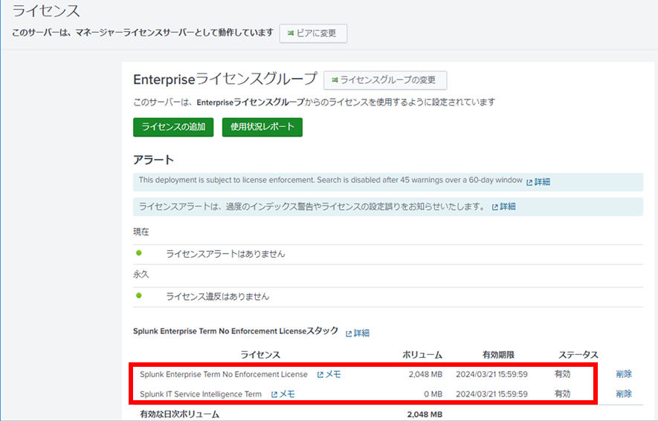

 |  |  | # | ライセンス画面にて、現在適用されているライセンスのライセンス名称横にある「メモ」をクリックしてください。
 |  |  |  | ※ITSIとSplunk Enterpriseの2ライセンスあるため、Splunk Enterpriseのメモを選択ください。

 |  |  | # | メモの編集画面にて、メモ欄に「現在適用中のライセンス」を記入の上、「保存」をクリックしてください。
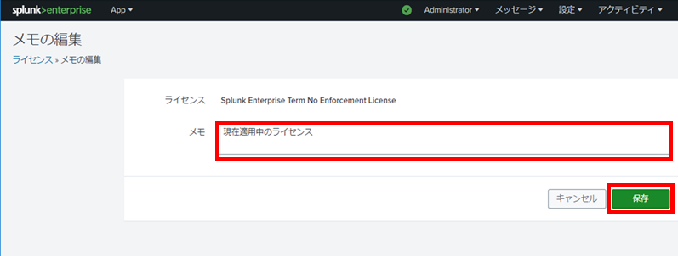

 |  |  | # | 変更内容が保存されましたの画面にて、「OK」をクリックしてください。

 |  |  | # | 上記有効期限の把握、メモの記載を行う手順をITSIのライセンスについても同様に実施してください。

 |  |  | # | ライセンス画面にて、「ライセンスの追加」をクリックしてください。
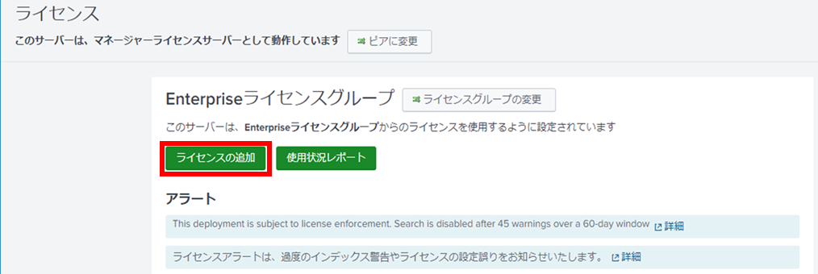

 |  |  | # | 新しいライセンスの追加画面にて、「ファイルを選択」をクリックしてください。
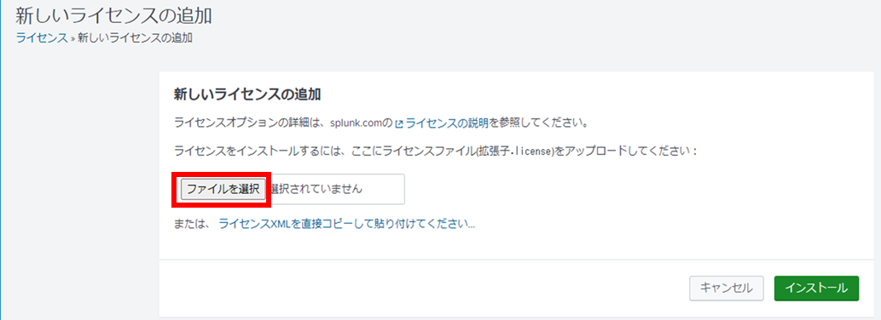

 |  |  | # | ファイル選択ダイアログが表示されるため、適用するLicenceファイルを選択してください。
 |  |  |  | ※ITSIとSplunk Enterpriseを両方適用することになるため、まずSplunk Enterpriseのライセンスを選択ください。
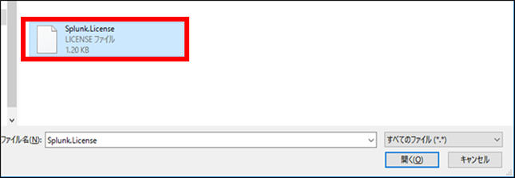

 |  |  | # | 新しいライセンスの追加画面にて、「ファイルを選択」の横に選択したライセンスファイルが表示されていることを確認の上、
 |  |  |  | 「インストール」をクリックしてください。
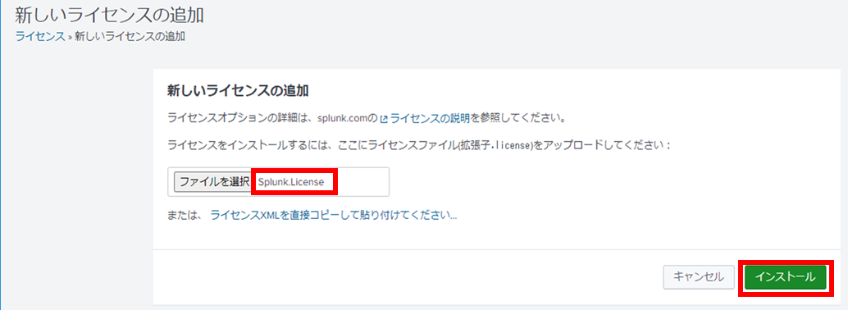

 |  |  | # | 新しいライセンスの追加画面にて、「追加成功」が表示されたら、「OK」をクリックしてください。

 |  |  | # | ライセンス画面にて、これまで適用していたライセンスを削除ください。
 |  |  |  | ※有効期限とメモを元に削除するライセンスを判断する。
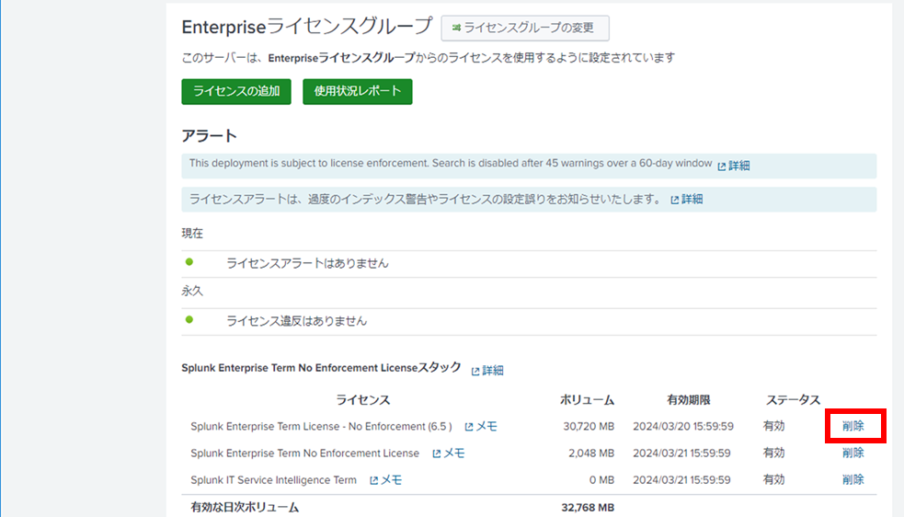

 |  |  | # | ライセンスの削除画面にて、削除ライセンスの名前、ボリューム、有効期限を確認の上、「削除」をクリックしてください。

 |  |  | # | ライセンスの削除画面にて、「削除成功」が表示されたら、「OK」をクリックしてください。

 |  |  | # | ライセンス画面の「ライセンスの追加」クリックから既存ライセンスの削除までの手順をITSIのライセンスも同様に
 |  |  |  | 実施してください。

完了連絡 | 日中 | OA PC環境 | # | 個別処理依頼を完了させてください。 | 5分
 |  | 運用担当者

